Feuil1
بسم الله
سلام عليكم
اولا لنفترض ان الملف اللي ستعمل له طود او ماكرو مسجل من فبل والان تضيف له اكواد اي ماكرو
في هذه الحالة تضغط على الزر F12 في اعلى لوحة المفاتيح ستظهر لك

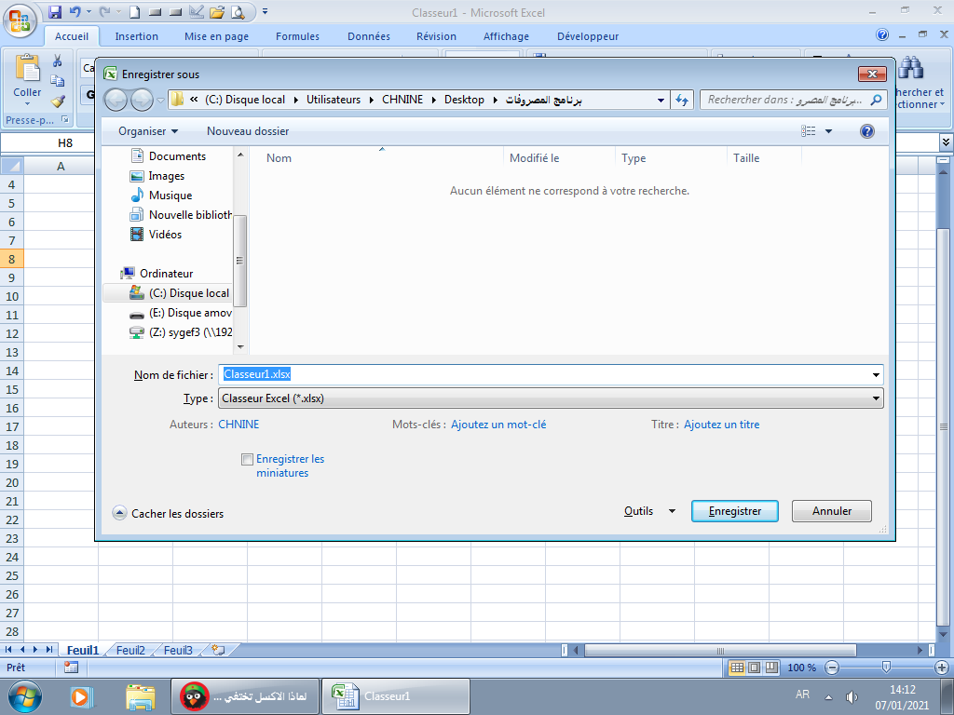

تجد ان الامتداد كما يلي

تذهب الى هنا وتضغط سيظهر كما في الصورة الموالية

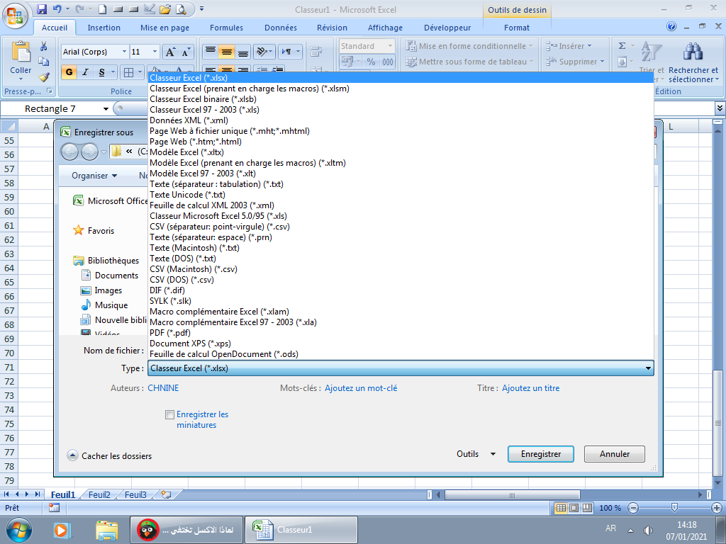
انظر الى امتداد الملفك

الان تضغط على
ويصبح كما يلي

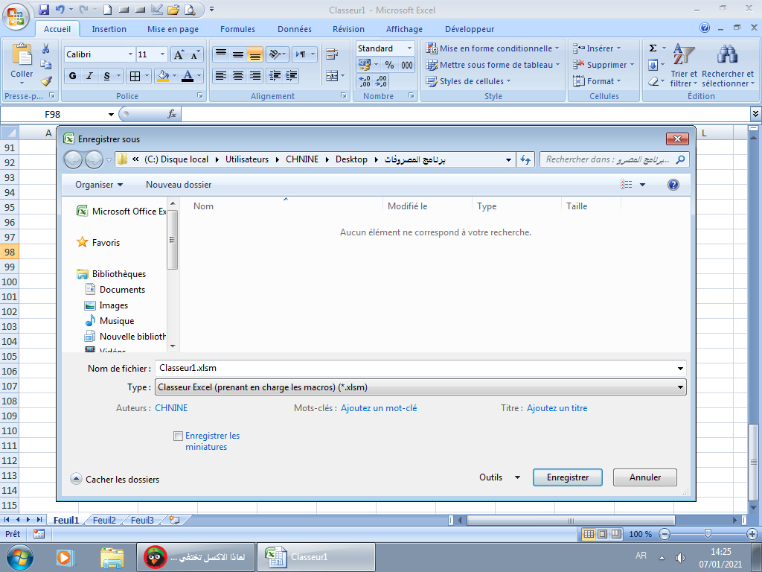

الان اصبح مسجل بامتداد
XLSM

 | اما في حالة ملف جديد فبمجرد التسجيل قم بالخطوات السابقة

